IU_Mnt_Servicios
REGISTRO DE SERVICIOS - EJECUCION |  |  |  |  |  |  |  |  |  |  |  |  |  |  |  | OBJETIVO DE LA INTERFAZ
 |  |  |  |  |  |  |  |  |  |  |  |  |  |  |  | ACTUALIZAR datos de EJECUCION de Servicios
 | AÑO: |  | 2018 |  |  | MES: | ENERO |  |  | ↓ |  |  |  |  |  | Llamada por IU_Registrar Ejecucion.

 | INDICADOR: |  | 6.- Nivel de disponibilidad de los servicios críticos |  |  |  |  |  |  |  |  |  |  |  | ↓

 | COD. | SERVICIO |  |  |  |  |  |  |  |  |  | Meta Progr. | Nivel Ejecutado
 | 01 | GUÍA DE REMISIÓN GRANDES EMISORES |  |  |  |  |  |  |  |  |  | 99.5
 | 02 | COMPROBANTES DE PERCEPCIÓN ELECTRÓNICA PORTAL |  |  |  |  |  |  |  |  |  | 99.5
 | 03 | RETENCIONES Y PERCEPCIONES GRANDES EMISORES |  |  |  |  |  |  |  |  |  | 99.5
 | 04 | TOTAL 26 SERVICIOS CRÍTICOS |  |  |  |  |  |  |  |  |  | 99.8

 |  |  |  |  |  |  |  |  |  |  | GRABAR |  |  | SALIR

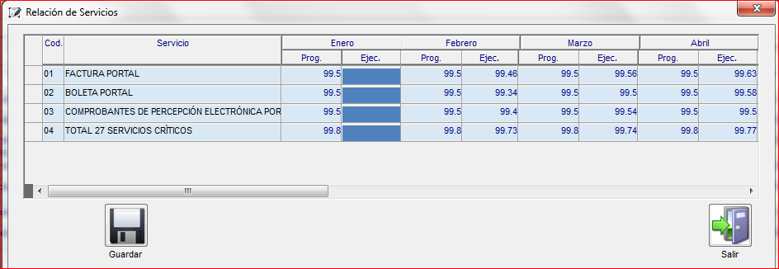
TABLA DE PROGRAMACION DE SERVICIOS
METAS_PRODUCTOS_VER
NOMBRE COLUMNA |  |  |  | ID | TIPO DE DATOS |  |  | PRIMARY | NULO
CODI_PROY_PRY |  |  |  | 1 | CHAR (3 Byte) |  |  |  | Y
CODI_PROD_PRD |  |  |  | 2 | CHAR (2 Byte) |  |  |  | Y
CODI_META_MET |  |  |  | 3 | CHAR (2 Byte) |  |  |  | Y
CODI_VERS_PRY |  |  |  | 4 | CHAR (4 Byte) |  |  |  | Y
CODI_MEDI_UND |  |  |  | 5 | CHAR (3 Byte) |  |  |  | Y
DESC_META_MET |  |  |  | 6 | VARCHAR2 (250 Byte) |  |  |  | Y
CANT_META_MET |  |  |  | 7 | NUMBER (10,2) |  |  |  | Y
PERI_ANNO_MET |  |  |  | 8 | VARCHAR2 (20 Byte) |  |  |  | Y
FLAG_CUAN_MET |  |  |  | 9 | CHAR (1 Byte) |  |  |  | Y
ANNO_META_INI |  |  |  | 10 | CHAR (4 Byte) |  |  |  | Y
DURA_META_INI |  |  |  | 11 | NUMBER (5,2) |  |  |  | Y
NUME_APRO_MCL |  |  |  | 12 | NUMBER (2) |  |  |  | Y
DESC_LARG_MET |  |  |  | 13 | VARCHAR2 (500 Byte) |  |  |  | Y
MEDI_VERI_MET |  |  |  | 14 | VARCHAR2 (1000 Byte) |  |  |  | Y
USER_CREA |  |  |  | 15 | VARCHAR2 (30 Byte) |  |  |  | Y
FECH_CREA |  |  |  | 16 | DATE |  |  |  | Y
USER_MODI |  |  |  | 17 | VARCHAR2 (30 Byte) |  |  |  | Y
FECH_MODI |  |  |  | 18 | DATE |  |  |  | Y
COD_TIPOPLAN |  |  |  | 19 | VARCHAR2 (3 Byte) |  |  |  | Y
IND_ORIGEN |  |  |  | 20 | CHAR (1 Byte) |  |  |  | Y
NUM_INDICADOR |  |  |  | 21 | VARCHAR2 (4 Byte) |  |  |  | Y
ANN_INDICADOR |  |  |  | 22 | VARCHAR2 (4 Byte) |  |  |  | Y
COD_UUOO |  |  |  | 23 | CHAR (4 Byte) |  |  |  | Y
COD_INDICADOR |  |  |  | 24 | CHAR (2 Byte) |  |  |  | Y
COD_SERVICIO |  |  |  | 25 | CHAR (2 Byte) |  |  |  | Y
DES_SERVICIO |  |  |  | 26 | VARCHAR2 (200 Byte) |  |  |  | Y
IND_SERVICIO |  |  |  | 27 | CHAR (1 Byte) |  |  |  | Y
VAL_PROG00 |  |  |  | 28 | NUMBER (16,4) |  |  |  | Y
VAL_EJEC00 |  |  |  | 29 | NUMBER (16,4) |  |  |  | Y
VAL_PROG01 |  |  |  | 30 | NUMBER (16,4) |  |  |  | Y
VAL_EJEC01 |  |  |  | 31 | NUMBER (16,4) |  |  |  | Y
VAL_PROG02 |  |  |  | 32 | NUMBER (16,4) |  |  |  | Y
VAL_EJEC02 |  |  |  | 33 | NUMBER (16,4) |  |  |  | Y
VAL_PROG03 |  |  |  | 34 | NUMBER (16,4) |  |  |  | Y
VAL_EJEC03 |  |  |  | 35 | NUMBER (16,4) |  |  |  | Y
VAL_PROG04 |  |  |  | 36 | NUMBER (16,4) |  |  |  | Y
VAL_EJEC04 |  |  |  | 37 | NUMBER (16,4) |  |  |  | Y
VAL_PROG05 |  |  |  | 38 | NUMBER (16,4) |  |  |  | Y
VAL_EJEC05 |  |  |  | 39 | NUMBER (16,4) |  |  |  | Y
VAL_PROG06 |  |  |  | 40 | NUMBER (16,4) |  |  |  | Y
VAL_EJEC06 |  |  |  | 41 | NUMBER (16,4) |  |  |  | Y
VAL_PROG07 |  |  |  | 42 | NUMBER (16,4) |  |  |  | Y
VAL_EJEC07 |  |  |  | 43 | NUMBER (16,4) |  |  |  | Y
VAL_PROG08 |  |  |  | 44 | NUMBER (16,4) |  |  |  | Y
VAL_EJEC08 |  |  |  | 45 | NUMBER (16,4) |  |  |  | Y
VAL_PROG09 |  |  |  | 46 | NUMBER (16,4) |  |  |  | Y
VAL_EJEC09 |  |  |  | 47 | NUMBER (16,4) |  |  |  | Y
VAL_PROG10 |  |  |  | 48 | NUMBER (16,4) |  |  |  | Y
VAL_EJEC10 |  |  |  | 49 | NUMBER (16,4) |  |  |  | Y
VAL_PROG11 |  |  |  | 50 | NUMBER (16,4) |  |  |  | Y
VAL_EJEC11 |  |  |  | 51 | NUMBER (16,4) |  |  |  | Y
VAL_PROG12 |  |  |  | 52 | NUMBER (16,4) |  |  |  | Y
VAL_EJEC12 |  |  |  | 53 | NUMBER (16,4) |  |  |  | Y
VAL_PROG13 |  |  |  | 54 | NUMBER (16,4) |  |  |  | Y
VAL_EJEC13 |  |  |  | 55 | NUMBER (16,4) |  |  |  | Y
IND_DEL |  |  |  | 56 | CHAR (1 Byte) |  |  |  | Y
IND_AFECTACAL |  |  |  | 57 | CHAR (1 Byte) |  |  |  | Y

IU_Rpt_Ejecucion
 |  | FALTA TERMINAR PROPUESTA
Seleccione Opción
Registrar Ejecucion | >> |  | AÑO | : | 2018 | ↓ | MES: | NOVIEMBRE | ↓
Registrar Justificacion UUOO
Reporte de Nivel de Ejecucion | >> |  | ORGANO RESPONS.: | : | 7B0000.- INTENDENCIA NACIONAL DE GESTIÓN DE PROCESOS |  |  |  |  |  | ↓
Reporte de Justificacion

 |  | ª | NIVEL DE EJECUCION SIP |  |  |  |  |  |  |  |  | ª | INFORME DE ACTIVIDAD OPERATIVA | ª | NIVEL DE EJECUCION PEI

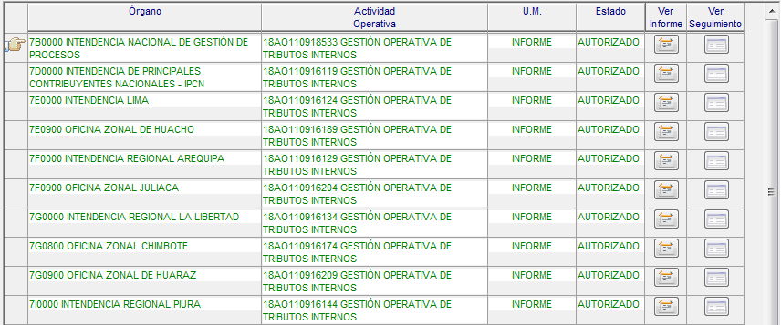
 |  |  | Ver Adjuntos |  |  |  |  |  |  |  |  |  |  |  | Ver Adjuntos
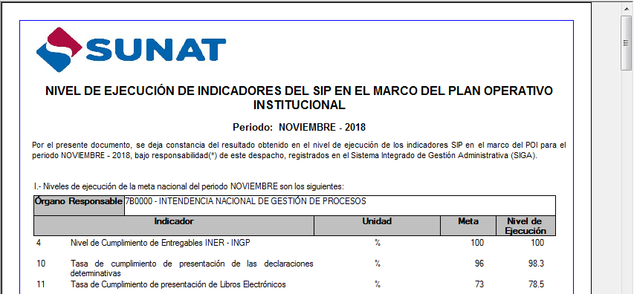

 |  |  |  |  |  |  |  |  |  | FIRMAR

IU_Rpt_Justificacion
 |  | FALTA TERMINAR PROPUESTA
Seleccione Opción
Registrar Ejecucion | >> |  | AÑO | : | 2019 | ↓ | MES: | ENERO | ↓
Registrar Justificacion UUOO
Reporte de Nivel de Ejecucion |  |  | ORGANO RESPONS.: | : | 1C0000.- ORGANO DE CONTROL INSTITUCIONAL |  |  |  |  |  | ↓
Reporte de Justificacion | >>

 |  | ª | REPORTE DE JUSTIFICACION SIP |  |  |  |  |  |  |  |  | ª | REPORTE DE JUSTIFICACION PEI

 |  |  | Ver Adjuntos |  |  |  |  |  |  |  |  |  | Ver Adjuntos
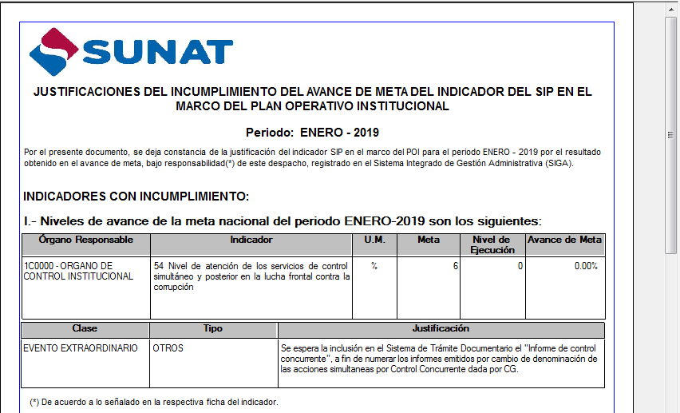

 |  |  |  |  |  |  |  |  |  | FIRMAR

